Sheet1
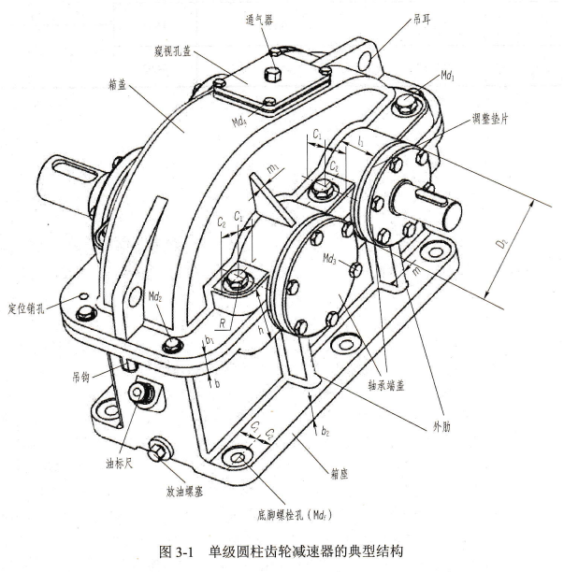
箱体结构设计结论 |  |  | S.5.0.0
名称 | 符号 | 推荐值 | 选用值
箱体壁厚 | δ | 0.025*a+3>=8 | 8
箱盖壁厚 | δ1 | 0.02*a+3>=8 | 8
箱座上部凸缘厚度 | b | 1.5*δ | 12
箱盖凸缘厚度 | b1 | 1.5*δ | 12
箱体底座凸缘厚度 | b2 | 2.5*δ | 20
箱体上的肋厚 | m | >0.85*δ | 7
箱盖上的肋厚 | m1 | >0.85*δ1 | 7
底脚螺栓直径 | df | 0.036*a+12 | 16
底脚螺栓数目 | n | a<=250, n=4; a>(250-500), n=6; | 4
轴承旁连接螺栓直径 | d1 | 0.75*df | 12
箱盖与箱座连接螺栓直径 | d2 | (0.5-0.6)*df | 8
轴承端盖螺钉直径 | d3 | (0.4-0.5)*df | 嵌入式端盖(无连接螺钉)
窥视孔盖螺钉直径 | d4 | (0.3-0.4)*df | 6
定位销的直径 | d5 | (0.7-0.8)*d2 | 6
df、d1、d2至外箱壁距离 | C1 | 扳手空间 | 16
df、d1、d2至凸缘边缘距离 | C2 |  | 14
轴承端盖(轴承座)外径 | D2 | D2=轴承孔内径D+(5-5.5)*d3 | D+40
轴承旁凸台高度 | h | 根据低速级轴承座外径和Md1板手空间C1的要求确定
轴承旁边凸台半径 | R1 | ≈C2 | 14
轴承旁连接螺栓的距离 | S | 以Md1螺栓和Md3螺栓互不干涉为准, 尽量靠近, 一般取S≈D1
箱体外壁至轴承座端面的距离 | l1 | C1+C2+(5-8) | 35
轴承座孔长度(箱体内壁至轴承座端的距离) | l2 | l1+δ | 43
大齿轮顶圆与箱体内壁间的距离 | Δ1 | Δ1>1.2*δ | 10
小齿轮端面与箱体内壁的距离 | Δ2 | Δ1>δ | 10

